Sheet1
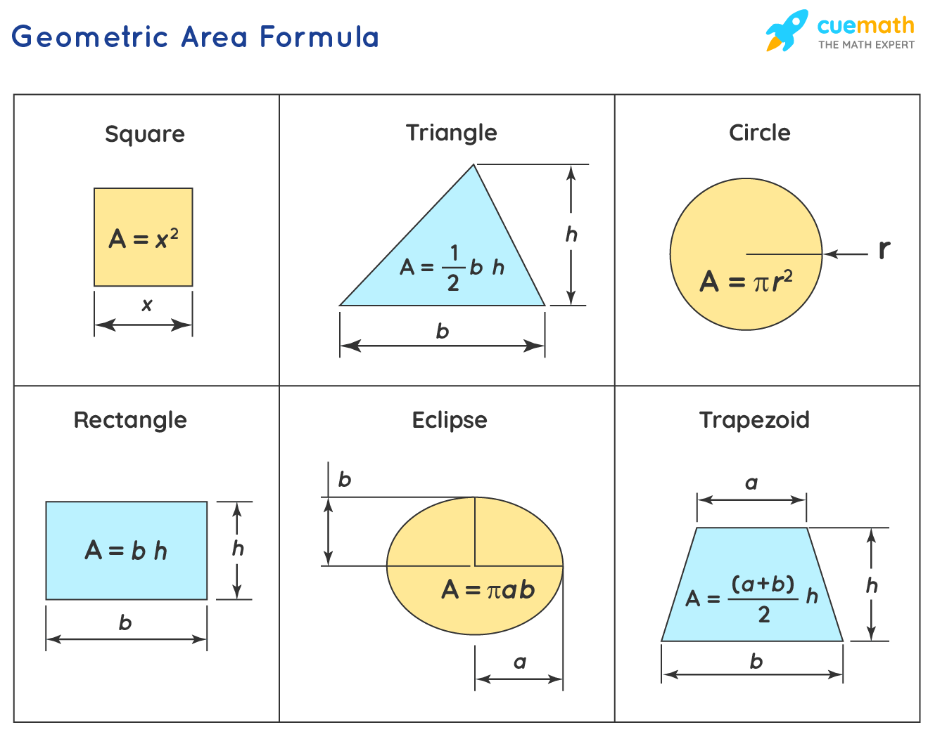
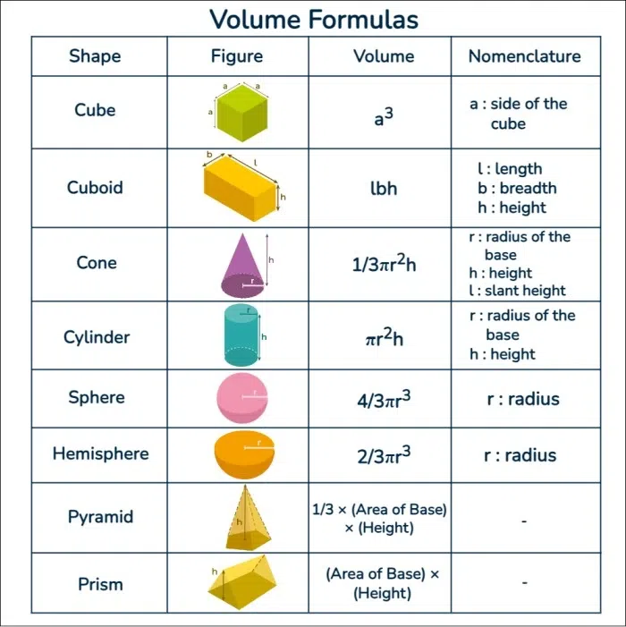
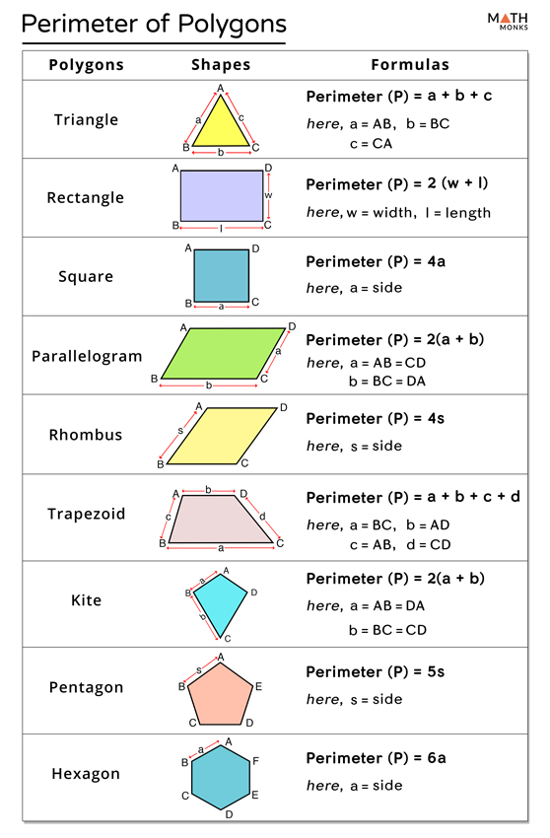
Area Menu | Perimeter Menu | Volume Menu
C. Circle | P. Paralelogram | C. Cone
R. Rectangle | R. Rectangle | Y. Cylinder
S. Square | S. Square | U. Cube
T. Triangle | T. Triangle | S. Sphere

Mathematical Formula
A. Area
P. Perimeter
V. Volume

